③成分規格案（第1稿）酵素
全体の注意事項： |  |  |  |  |  | 260302
「チェックシート2」のシートの「3-1-2．成分規格案の根拠とした情報」及び「5-1．成分規格案設定の根拠」として、「表 成分規格案とその設定根拠」に記入してください。
 | ・ のセルはプルダウンメーニューから選択してください。 ・ のセルに記入してください。 ・規格を設定する場合は、「設定する項目」で☑を選択してください。 ・「設定する項目」で☑を選択した項目は、「成分規格案の根拠とした情報の有無」のプルダウンメニューから「有」又は「無」、 あるいは「自主開発」又は「既存」のいずれかを選択して下さい。 ・ 「成分規格案の根拠とした情報の有無」の「参照規格」は、成分規格案の各項目の設定において参照した規格です （【手引注解】I-2.酵素 5．（5）1）成分規格案 総論の「参照規格」をご確認ください）。 ・「⑧確認試験」及び「⑨純度試験」の「項目名」には、試験項目名を記入してください。 ・「概要」には、見本版を参考に、成分規格案設定の根拠とした規格名（品目名、試験法名）、文献名等を記入して ください。 ・成分規格案の項目の説明は、【手引注解】Ⅰ-2.酵素の「５．（5）1）成分規格案 各項目」①～⑫にありますので、 ご覧ください。
 | ⇒【手引注解】Ⅰ-2.酵素
 | ・成分規格案について各項目で複数の文献（規格値、試験方法等）を参考にして設定する場合は、文献番号の欄 に、「、」で区切って、複数の文献番号を入れてください。
 | ・「⑧ 確認試験」、「⑨ 純度試験」 これらで、複数の試験項目を設定する場合は、表の下に行の増やし方を記載しておりますので、ご確認ください。
試験法案の信頼性に疑義が生じた場合は、その妥当性の確認が必要となることがあります。ステージ2の段階で、設定しようとする試験法案についてはよくご検討ください。もし、ステージ4でその試験法案が不適切と判明した場合は、ステージ3に戻ることになります。

表 成分規格案とその設定根拠
設定する 項目 | 成分規格案の 項目 | 成分規格案の根拠とした 情報の有無 |  | 成分規格案設定の根拠 |  | 説明・注意点
 |  |  |  | 文献番号 | 概要
☑ | ① 名称 | 参照規格 | 有 | 10 | 第10版食品添加物公定書：○○
☑ | ② 英名 | 参照規格 | 有 | 10 | 第10版食品添加物公定書：○○
□ | 英名別名 | 参照規格
□ | ③ 日本名別名 | 参照規格
□ | ④ CAS登録番号 | 参照規格
☑ | ⑤ 定義 | 参照規格 | 有 | 10 | 第10版食品添加物公定書：○○
☑ | ⑥ 酵素活性 | 設定案（規格） | 有 | 13 | 自社規格：○○
 |  | 参照規格 | 無
 |  | 試験成績 | 有 | 18 | 成分規格案の試験成績報告書
☑ | ⑦ 性状 | 設定案（規格） | 有 | 13 | 自社規格：○○
 |  | 参照規格 | 無
 |  | 試験成績 | 有 | 18 | 成分規格案の試験成績報告書
☑ | ⑧ 確認試験（設定する項目名を記入。項目数に応じて行を増やす。）
 | 活性の確認 | 自主開発又は既存 | 自主開発 | 13 | 自社規格：○○ | ・確認試験として、要請品又は要請品中の有効成分をその特性に基づいて確認するための試験を設定してください。 ・試験法は、原則として、公定書の一般試験法にあるものは、一般試験法を使用し、引用文献としてください。公定書の一般試験法が使用できず、JECFA規格等の一般試験法を用いる場合は、公定書の試験法では試験ができず、他の試験法では適切な試験が可能であるということを示すその理由と、新たに設定する試験法の検証等のデータが必要となります。 ・「方法の妥当性確認（自主開発のみ）」では、開発した試験方法が適切であることを示すデータ等が求められますので、報告書（目的、方法、結果、考察、まとめ等）としてまとめ、引用文献としてください。 ・「⑪酵素活性測定法」を準用する場合は、設定案（試験法）に、文献番号なしで、「⑪酵素活性測定法を準用する」と記入し、設定案（判定基準）に、「本品は、酵素活性測定法により試験を行うとき、活性を示す。」と記入してください。他は空欄で結構です。 ※「自主開発」とは、自社で新たに開発した試験法又はJECFA規格、FCC規格、日本薬局方、公定書等に設定されている試験法の一部を変更した試験法を設定する場合です。また、「既存」とは、JECFA規格、FCC規格、日本薬局方等で、既に当該添加物に設定されている試験法をそのまま採用しようとする場合です。「自主開発」の場合で、他の添加物に設定されている試験法を参考とした場合は、参考とした規格（JECFA規格、FCC規格、日本薬局方、公定書等）を「参照規格」としてください。
 |  | 設定案（試験法） | 有 | 13 | 自社規格：○○
 |  | 設定案（判定基準） | 有 | 13 | 自社規格：○○
 |  | 参照規格 | 無
 |  | 方法の妥当性確認（自主開発のみ） | 有 | 16 | ○○試験法の妥当性確認報告書
 |  | 試験成績 | 有 | 18 | 成分規格案の試験成績報告書
☑ | ⑨ 純度試験（設定する項目名を記入。項目数に応じて行を増やす。）
 | 項目名（溶状、酸価、残留溶媒等） | 設定案（規格） |  |  |  | ・試験法は、原則として、公定書の一般試験法にあるものは、一般試験法を使用し、引用文献としてください。一般試験法が使用できない場合は、その理由と、新たに設定する試験法の検証等のデータが必要となります。 ・鉛、ヒ素以外を設定する場合、「項目名（溶状、酸価、残留溶媒等）」を設定する項目名に変更してください。
 |  | 設定案（試験法）
 |  | 参照規格
 |  | 検証データ
 |  | 試験成績
 | 鉛 | 設定案（規格） | 有 | 13 | 自社規格：○○ | ・原則として、鉛の規格を設定してください。 ・試験法は、原則として、公定書の一般試験法を使用し、引用文献としてください。一般試験法が使用できない場合は、その理由と、新たに設定する試験法の検証等のデータが必要となります。
 |  | 設定案（試験法） | 有 | 15 | 第10版食品添加物公定書：鉛試験法
 |  | 参照規格 | 有 | 15 | 第10版食品添加物公定書：鉛試験法
 |  | 検証データ | 有 | 17 | 純度試験に用いる試験法の検証報告書
 |  | 試験成績 | 有 | 18 | 成分規格案の試験成績報告書
 | ヒ素 | 設定案（規格） | 有 | 13 | 自社規格：○○ | ・原則として、ヒ素の規格を設定してください。 ・試験法は、原則として、公定書の一般試験法を使用し、引用文献としてください。一般試験法が使用できない場合は、その理由と、新たに設定する試験法の検証等のデータが必要となります。
 |  | 設定案（試験法） | 有 | 15 | 第10版食品添加物公定書：ヒ素試験法
 |  | 参照規格 | 有 | 15 | 第10版食品添加物公定書：ヒ素試験法
 |  | 検証データ | 有 | 17 | 純度試験に用いる試験法の検証報告書
 |  | 試験成績 | 有 | 18 | 成分規格案の試験成績報告書
☑ | ⑩ 微生物限度 | 設定案（規格） | 有 | 13 | 自社規格：○○ | ・試験法は、公定書の一般試験法「微生物限度試験法」を設定してください。
 |  | 設定案（試験法） | 有 | 15 | 第10版食品添加物公定書：微生物限度試験
 |  | 参照規格 | 有 | 15 | 第10版食品添加物公定書：微生物限度試験
 |  | 試験成績 | 有 | 18 | 成分規格案の試験成績報告書
☑ | ⑪ 酵素活性測定法
 | アスパラギナーゼ | 自主開発又は既存 | 自主開発 | 13 | 自社規格：○○ | ・手引注解I-2酵素「5．（5）1）成分規格案 各項目 ⑪酵素活性測定法」 を参照してください。 ・酵素活性測定法の「方法の妥当性確認」では、正しく測定できていることを示すデータ等が求められます。「「酵素活性測定法の検証に関する試験報告書」への記載事項」を参考に、報告書（目的、方法、結果、考察、まとめ等）としてまとめ、引用文献としてください。 ※「自主開発」とは、自社で新たに開発した試験法又はJECFA規格、FCC規格、日本薬局方、公定書等に設定されている試験法の一部を変更した試験法を設定する場合です。また、「既存」とは、JECFA規格、FCC規格、日本薬局方等で、既に当該添加物に設定されている試験法をそのまま採用しようとする場合です。「自主開発」の場合で、他の添加物に設定されている試験法を参考とした場合は、参考とした規格（JECFA規格、FCC規格、日本薬局方、公定書等）を「参照規格」としてください。
 |  | 設定案（試験法） | 有 | 13 | 自社規格：○○
 |  | 参照規格 | 無
 |  | 方法の妥当性確認（既存は個別判断） | 有 | 16 | ○○試験法の妥当性確認報告書
□ | ⑫ 保存基準 | 設定案
 |  | 参照規格

行の増やし方：
「⑧ 確認試験」及び「⑨ 純度試験」において、複数の試験項目を設定する場合は、適宜、行を増やし、必要事項を記入してください。 以下に、「⑧ 確認試験」を例に、行の増やし方を説明します。

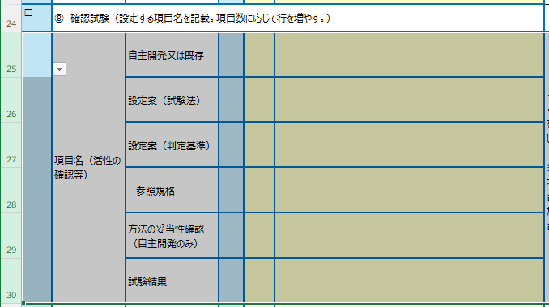
 | 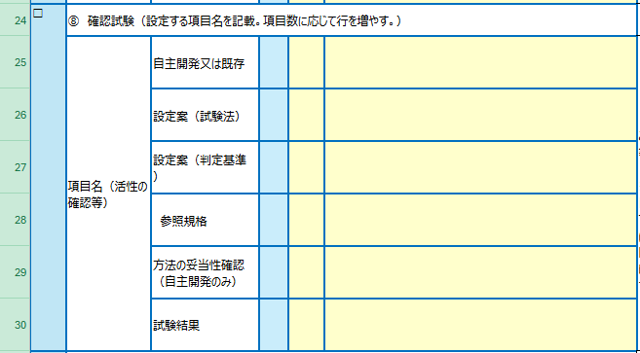
1） 25～30行を選択します。 ①25行目の行番号にカーソルを接近させ、 ②マウスポインターが「→」になったら、 ③そのまま左ボタンを押しながら、30行までカーソルをドラッグ。

2）行のコピー：右ボタンをクリックし、プルダウンリストから、「コピー」を選択し、左ボタンをクリック。 3）行のペースト：46行目の行番号にカーソルを当て、右ボタンをクリック。「コピーしたセルの挿入（E)」を選択し、左ボタンをクリック。

2）行のコピー：右ボタンをクリックし、プルダウンリストから、「コピー」を選択し、左ボタンをクリック。
3）行のペースト：31行目の行番号にカーソルを当て、右ボタンをクリック。「コピーしたセルの挿入(E)」を選択し、左ボタンをクリック。
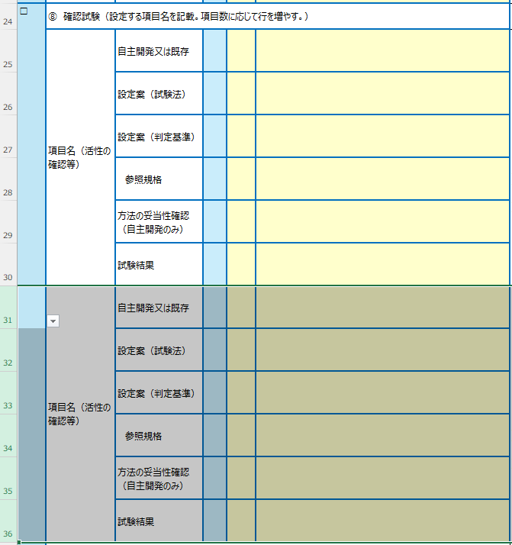

④引用文献（第1稿）
１５．引用文献一覧 |  | 260302

「１．要請内容」～「１４．その他 」で列挙したすべての文献について、書誌情報を記載してください。
書誌情報の記載例は、【手引注解】全体的な注意 の「4章.引用文献［7/12］～［9/12］」を参照してください。
ステージ3では概要書案とともに引用文献をご提出いただきます。引用文献のファイル名は、【手引注解】全体的な注意「4章.引用文献［10/12］～ ［12/12］」 に従ってください。 また、引用文献のファイルについては、概要書案で参照した箇所にマーキングを施して提出いただきます。今のうちから、概要書案で参照予定の箇所に ハイライトなどでマーキングを施しておくとよいでしょう。
⇒【手引注解】 全体的な注意
文献番号 | 書誌情報
1） | 会社名：資料タイトル．社内資料，作成年
2） | International Union of Biochemistry and Molecular Biology: IUBMB Enzyme Nomenclature, EC 5.1.3.30 入手先URL（アクセス日：202●/●/●）
3） | 消費者庁：食品表示基準について 別添 添加物1-4．食品表示法等(法令及び一元化情報) 入手先URL（アクセス日：202●/●/●）
4） | 会社名：○○の使用方法．社内資料，作成年
5） | 会社名：資料タイトル．社内資料，作成年
6） | 著者名：論文名．誌名 出版年；巻数：ページ（始め-終わり）
7） | 会社名：資料タイトル．社内資料，作成年
8） | 会社名：○○の製造方法．社内資料，作成年
9） | 著者名：参照箇所の章・節・項のタイトル．"書籍のタイトル"，出版社，出版年；ページ（始め-終わり）
10） | 消費者庁: 食品添加物公定書沿革略記、品目名、F 使用基準．第10版食品添加物公定書，2024 入手先URL（アクセス日：202●/●/●）
11） | 会社名：○○の検索結果．社内資料，作成年
12） | EU: Register of Food Enzymes to be Considered for Inclusion in the Union List https://food.ec.europa.eu/document/download/910b596e-aa10-4c5f-9831-677c28f4a973_en?filename=fs_food-improvement-agents_enzymes_register.pdf（アクセス日：202●/●/●）
13） | 会社名：○○規格．社内資料，作成年
14） | JECFA：品目名. Monograph ●, 作成年 入手先URL（アクセス日：202●/●/●）
15） | 消費者庁: 33．鉛試験法（原子吸光光度法）, 39．微生物限度試験法, 40．ヒ素試験法．第10版食品添加物公定書，2024
16） | 会社名：××試験法の妥当性確認報告書．社内報告書，作成年
17） | 会社名：純度試験に用いる試験法の検証報告書．社内報告書，作成年
18） | 会社名：試験成績報告書．社内報告書，作成年
19） | 会社名：食品中の○○の定量法．社内報告書，作成年
20） | 会社名：食品中の○○の分析法．社内資料，作成年
21） | 会社名：食品中の○○の分析法の妥当性確認報告書．社内報告書，作成年
22） | 会社名：○○の安定性試験報告書．社内報告書，作成年
23） | 会社名：食品中の○○の安定性報告書．社内報告書，作成年
24） | 著者名：論文名．誌名 出版年；巻数：ページ（始め-終わり）
25） | 会社名：他の同種の添加物との効果の比較報告書．社内報告書，作成年
26） | 会社名：添加物「○○」の××に及ぼす影響．社内報告書，作成年
27） | 会社名：××の調査結果報告書．社内資料，作成年
28） | 会社名：生産菌寄生性試験報告書．社内資料，作成年
29） | 会社名：生産菌文献検索結果報告書．社内資料，作成年
30） | 会社名：人工胃液及び人工腸液による消化実験報告書．社内資料，作成年
31） | 会社名：一日摂取量推計報告書．社内報告書，作成年
32） | 会社名：遺伝毒性試験報告書．社内報告書，作成年
33） | 会社名：90日間反復投与試験報告書．社内報告書，作成年
34） | 食品安全委員会：品目名.添加物評価書,作成年
35） | 会社名：国際機関等における○○の検索結果．社内資料，作成年
36）
37）
38）
39）
40）
41）
42）
43）
44）
45）
46）
47）
48）
49）
50）
51）
52）
53）
54）
55）
56）
56）

